상품제안서
프롬비 멀티 클린 전동청소솔 | 상품코드: F23823

 |  |  |  |  |  |  | 02-412-0044 | www.easy1.co.kr
 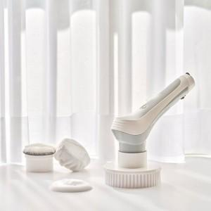 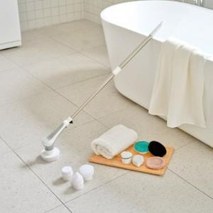

【상세/제작정보】

【인쇄/포장옵션】 | / 포장불가능

【공급단가】 | 수량 | 30~ | 100~ | 300~ | 500~ | 1,000~
*VAT별도 | 단가 | 36,810원 | 35,590원 | 34,360원 | 33,130원 | 31,900원

【상품 URL】 | http://www.easy1.co.kr/src/goods_detail.php?gdno=23823

